Forside
FraværsStatistik 2022
21. september 2023
Statistik-Nyt

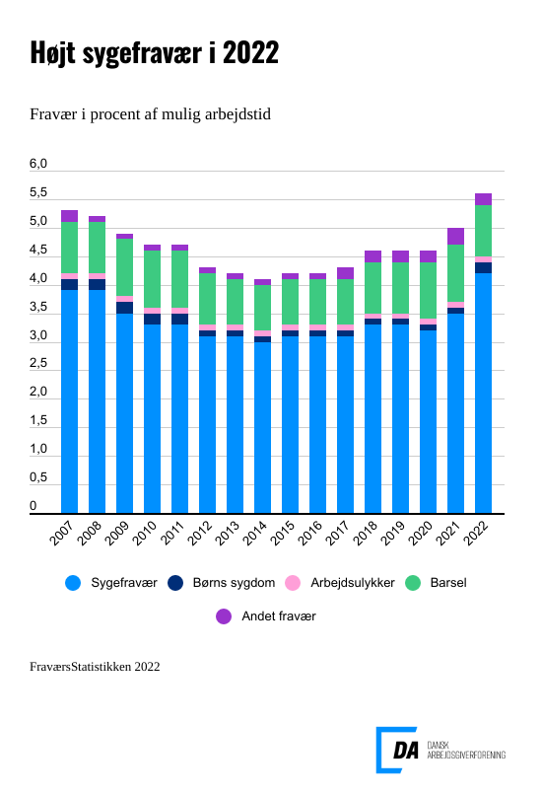

I 2022 steg sygefraværet markant på DA-området især som følge af genåbnin-gen af samfundet efter COVID-19-nedlukningerne. I gennemsnit var lønmod-tagere syge i 9,4 dage, hvilket svarer til, at 4,2 pct. af den mulige arbejdstid gik tabt på grund af sygdom. Der blev registreret flere sygemeldinger især i starten af året, og hele 52,9 pct. af lønmodtagerne var sygemeldt mindst én gang i lø-bet af året. Stigningen i sygefraværet påvirkede alle grupper, herunder både mænd og kvinder, arbejdere og funktionærer og alle tre hovedbrancher.

Sygefraværet steg på DA-området fra 3,5 pct. af den mulige arbejdstid i 2021 til 4,2 pct. i 2022. Det svarer til, at lønmodtagere i gennemsnit var syge i 9,4 dage i 2022, hvilket er en stigning fra 8,0 dage i 2021. Der var også flere personer, der blev syge. 52,9 pct. af lønmodtagerne var sy-gemeldt i 2022 mindst en gang sammenlignet med 45,0 pct. i 2021. Stigningen i sygefraværet berørte alle grupper: mænd, kvinder samt arbejdere og funktionærer. Sygefraværet steg i alle tre hovedbrancher på DA-området.
Mere sygefravær i alle grupper
Stigningen i sygefraværet berørte alle grupper: mænd, kvinder samt arbejdere og funktionærer. Sygefraværet steg mest hos arbejdere fra 4,3 pct. i 2021 til 5,9 pct. i 2022. For mænd steg det fra 3,3 pct. i 2021 til 3,5 pct. i 2022, for kvinder fra 4,0 pct. i 2021 til 4,7 pct. i 2022 og for funktio-nærerne fra 2,8 pct. i 2021 til 3,4 pct. i 2022.

Sygefraværet steg i alle hovedbrancher
Sygefraværet steg i alle tre hovedbrancher på DA-området. Fremstilling oplevede en stigning i sygefravær fra 3,7 pct. i 2021 til 4,4 pct. i 2022, mens det steg servicebranchen fra 3,4 pct. til 4,0 pct. og i bygge- og anlæg steg det fra 3,7 pct. til 4,5 pct. Sygefraværet var højest på slagterierne med 6,2 pct. i 2022.

Lønmodtagere var syge i længere tid
I 2022 havde lønmodtagere længere sygefravær, med et gennemsnit på 9,4 dage, hvilket er en stigning på 1,4 dage i forhold til 2021. Den mest markante stigning i sygefravær blev observeret blandt kvindelige arbejdere, der i gennemsnit var syge 10,6 dage i 2022, sammenlignet med 9,2 dage i 2021. Også blandt funktionærer, der oftere kan arbejde hjemmefra, var der en stigning i sygefraværet fra 5,7 dage i 2021 til 6,3 dage i 2022. Især kortvarigt sygefravær på tre til fem dage steg i 2022 sammenlignet med det foregående år. Andelen af sygefraværsperioder af én dags varighed faldt med 5 pct.-point fra 2021 til 2022.

Flere havde sygemeldt sig
Stigningen i antallet af sygemeldinger førte til, at andelen af lønmodtagere med sygefravær steg til 52,9 pct. i 2022 sammenlignet med 45,0 pct. i 2021. Denne stigning var især udtalt blandt kvinder, både arbejdere og funktionærer. Til trods for udviklingen fra 2021 til 2022 viser statistikken stadig, at hver anden lønmodtager ikke var sygemeldt i 2022.

Mere fravær i alt skyldes mere eget sygdom og barnsyg
Det samlede fravær nåede i 2022 op på 5,5 pct. af den mulige arbejdstid sammenlignet med 5,0 pct. året før. Det skyldes primært øget sygefravær og hyppigere tilfælde af barns sygdom. Barsel og andet fravær vendte tilbage til niveauerne før COVID-19-pandemien, mens fraværet som følge af arbejdsulykker forblev uændret.

Færre på barsel i 2022
Der var færre kvinder på barsel hvilket førte til mindre barselsorlov samlet set i 2022. Barsel hos kvinder faldt fra 81,7 dage i 2021 til 75,6 dage i 2022. Barsel hos mænd varede lige længe i begge år: 17,3 dage i 2021 og 17,5 dage i 2022.

